首页
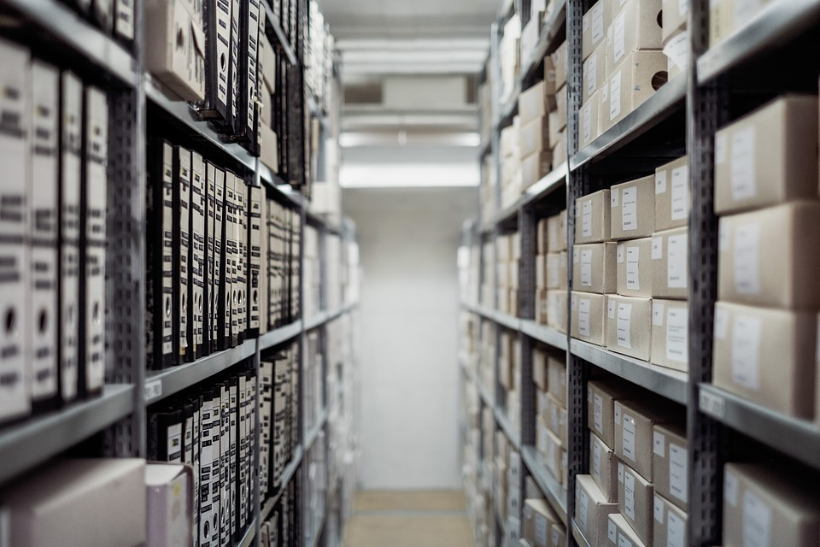

出入库仓库管理系统

基本设置
产品库存
说明

入库明细
出库明细
领料记录

